Sheet1
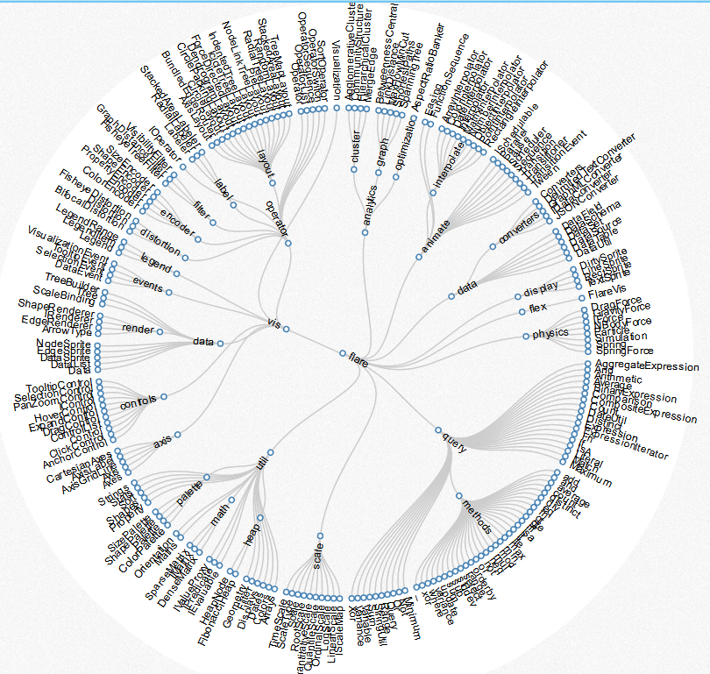
树形图变种。一般的树状图比较扁平，环形树状图充分利用视图空间。
http://mbostock.github.io/d3/talk/20111018/cluster.html

构建树形关系
根据树形关系计算节点半径的延伸距离
设置中心点

计算节点半径
按圆形外观
按矩形外观

设置掠角（1 ≤ angle ≤ 360）

设置同层节点之间的间距

计算本层圆环的半径

设置层级之间的最小间距

排列节点顺序

设置弧长计算比例

设置子节点们与父节点的最大掠角

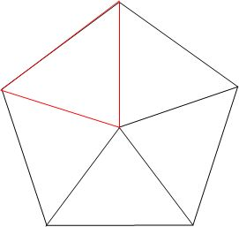

找到布局权重最高的一层

 | 弧长公式：l = n（圆心角）× π（圆周率）× r（半径）/180=α(圆心角弧度数)× r（半径）

